Graphique 1.20
Valeur des successions et part de la population ayant reçu une succession, par âge, moyenne pour 28 pays de l’OCDE
2015 ou dernière année disponible

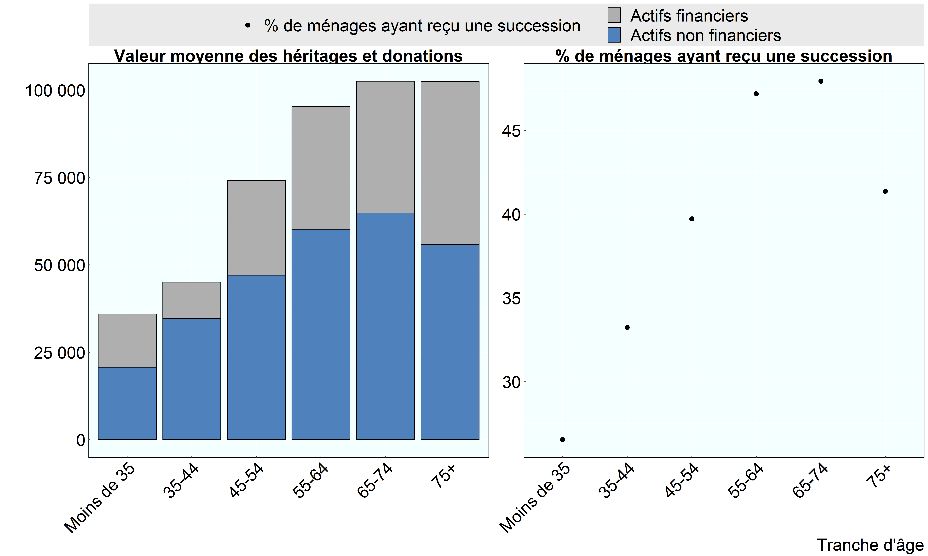

Source: Base de données de l’OCDE sur la distribution des richesses, oe.cd/wealth.

Row Number | Pays | Group | Variable | Sub_var | Valeur
1 | OCDE | 35-44 | Valeur moyenne des héritages et donations | Actifs financiers | 10,421
2 | OCDE | 35-44 | Valeur moyenne des héritages et donations | Actifs non financiers | 34,647
3 | OCDE | 35-44 | % de ménages ayant reçu une succession |  | 33
4 | OCDE | 45-54 | Valeur moyenne des héritages et donations | Actifs financiers | 27,005
5 | OCDE | 45-54 | Valeur moyenne des héritages et donations | Actifs non financiers | 47,075
6 | OCDE | 45-54 | % de ménages ayant reçu une succession |  | 40
7 | OCDE | 55-64 | Valeur moyenne des héritages et donations | Actifs financiers | 35,105
8 | OCDE | 55-64 | Valeur moyenne des héritages et donations | Actifs non financiers | 60,210
9 | OCDE | 55-64 | % de ménages ayant reçu une succession |  | 47
10 | OCDE | 65-74 | Valeur moyenne des héritages et donations | Actifs financiers | 37,746
11 | OCDE | 65-74 | Valeur moyenne des héritages et donations | Actifs non financiers | 64,827
12 | OCDE | 65-74 | % de ménages ayant reçu une succession |  | 48
13 | OCDE | 75+ | Valeur moyenne des héritages et donations | Actifs financiers | 46,524
14 | OCDE | 75+ | Valeur moyenne des héritages et donations | Actifs non financiers | 55,871
15 | OCDE | 75+ | % de ménages ayant reçu une succession |  | 41
16 | OCDE | Moins de 35 | Valeur moyenne des héritages et donations | Actifs financiers | 15,248
17 | OCDE | Moins de 35 | Valeur moyenne des héritages et donations | Actifs non financiers | 20,711
18 | OCDE | Moins de 35 | % de ménages ayant reçu une succession |  | 27

